상품제안서
리차오 LED펜라이트 미니후레쉬 | 상품코드: S45606

 |  |  |  |  |  |  | 02-713-8555 | www.synergygift.co.kr
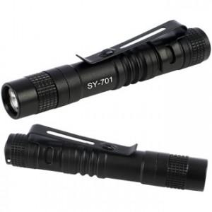 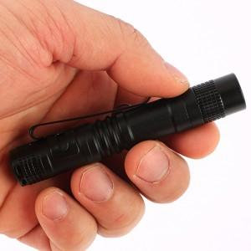

【상세/제작정보】

【인쇄/포장옵션】 | 레이저 / 포장불가능

【공급단가】 | 수량 | 200~ | 500~ | 1,000~ | 3,000~ | 5,000~
*VAT별도 | 단가 | 2,340원 | 2,280원 | 2,210원 | 2,100원 | 2,070원

【상품 URL】 | https://www.synergygift.co.kr:443/src/goods_detail.php?gdno=45606

